Oyapock


BOLETIM HIDROLÓGICO DIÁRIO DA BACIA TRANSFRONTEIRIÇA DO RIO OIAPOQUE

 |  |  | DE | 2025-11-24 | A | 2025-11-30

 | Vazão (média diária) em m3 / s ; Altura de agua (média diária) em m

Data | Estação
 | Alikoto |  | Saut Chien |  | Camopi (Camp Mokata) |  | Estirao do Cricou |  | Saut Maripa
 | m3/s* | m** | m3/s* | m** | m3/s* | m** | m3/s | m | m3/s* | m**
2025-11-30 |  |  |  |  |  |  | 134.16
2025-11-29 |  |  |  |  |  |  | 138.9 | 3.21
2025-11-28 |  |  |  |  |  |  | 143.63 | 3.23
2025-11-27 | 54.51 | 1.76 | 23.89 | 1.78 | 81.54 | 1.24 | 149.07 | 3.26 | 137.28 | 1.91
2025-11-26 | 58.13 | 1.79 | 24.82 | 1.79 | 84.27 | 1.27 | 159.89 | 3.31 | 146.94 | 1.97
2025-11-25 | 63.51 | 1.82 | 25.74 | 1.8 | 88.57 | 1.3 | 172.28 | 3.37 | 155.73 | 2.02
2025-11-24 | 71.44 | 1.86 | 27.66 | 1.81 | 94.46 | 1.35 | 185.22 | 3.42 | 170.58 | 2.08

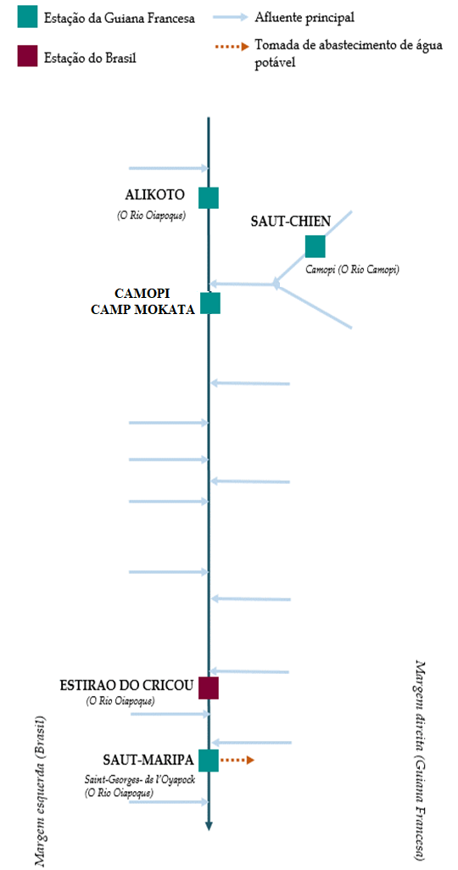
 | Vazão | Altura da água
4/25/2024
4/24/2024 | 777.28 | 3.16
4/23/2024 | 728.99 | 3.1
4/22/2024 | 741.29 | 3.12
4/21/2024 | 749.88 | 3.13
4/20/2024 | 789.89 | 3.18
4/19/2024 | 756 | 3.14

 | Vazão | Altura da água
4/25/2024
4/24/2024 | 235.67 | 2.79
4/23/2024 | 241.61 | 2.83
4/22/2024 | 253.15 | 2.91
4/21/2024 | 280.78 | 3.12
4/20/2024 | 286.07 | 3.16
4/19/2024 | 239.17 | 2.82

 | Vazão | Altura de agua
4/25/2024
4/24/2024 | 982.76 | 2.23
4/23/2024 | 950.8 | 2.18
4/22/2024 | 982.78 | 2.23
4/21/2024 | 1009.12 | 2.27
4/20/2024 | 1041.83 | 2.31
4/19/2024 | 942.11 | 2.16

 | Vazão | Altura da água
4/25/2024 | 1322.78 | 5.87
4/24/2024 | 1348.79 | 5.91
4/23/2024 | 1417.56 | 6.01
4/22/2024 | 1479.65 | 6.11
4/21/2024 | 1442.95 | 6.05
4/20/2024 | 1390.02 | 5.97
4/19/2024 | 1152.71 | 5.63

 | Vazão | Altura da água
4/25/2024
4/24/2024 | 1383.93
4/23/2024 | 1471.02 | 3.93
4/22/2024 | 1533.38 | 3.98
4/21/2024 | 1485.37 | 3.95
4/20/2024 | 1409.38 | 3.88
4/19/2024 | 1178.19 | 3.66

Fonte de dados:
Guiana Francesa : Banque HYDRO gerenciada pelo SCHAPI no âmbito do SIE da França (dados corrigidos) http://www.hydro.eaufrance.fr/
*Fluxo volumétrico médio diário transmitido via Hubeau (https://hubeau.eaufrance.fr/) a partir da base hydro (http://www.hydro.eaufrance.fr/)
**Média diária do nível instantâneo de água (dias com horários UTC) difundida via Hubeau (https://hubeau.eaufrance.fr/) a partir da base hydro (http://www.hydro.eaufrance.fr/)
Brazil: Base de dados HYDROWEB da Agencia Nacional de Aguas e Saneamento Basico (ANA) no quadro do SNIRH do Brasil
http://www.snirh.gov.br/hidroweb/apresentacao
Para qualquer solicitação ou comentário, por favor entre em contato com:
staff-bioplateaux@oieau.fr

